Носовые платки
 |  | ПРАЙС-ЛИСТ ДЛЯ ОПТОВЫХ ПОКУПАТЕЛЕЙ (от 03.02.2026) Цены и отгрузка без НДС* НОСОВЫЕ ПЛАТКИ В НАБОРАХ |  |  |  |  |  | Санкт-Петербург +7 (812)740-11-11 Москва +7 (499)753-23-11 Для регионов 8-800-77-555-07 эл. почта: zakaz@platok.org
 |  | futbolki.com
 |  | Санкт-Петербург +7 (812)740-11-11 Москва +7 (499)753-23-11 Для регионов 8-800-77-555-07 эл. почта: zakaz@platok.org |  |  |  |  |  | Скидка: | 0%
 |  |  |  |  |  |  |  |  | кол-во | сумма
 |  |  |  |  |  |  |  | общий итог | 0 | 0

арт | ссылка | Наименование, плотность |  | размер, см | Кол-во в наборе, шт | Цена за 1 платок, руб. | Цена за набор, руб. | Цена со скидкой, руб. | Заказ, шт | Сумма заказа, руб.
Носовые платки мужские в наборах торговых марок "G"
Жаккардовые 100% хлопок
45438д 07 | 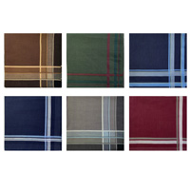 | Мужские носовые платки "G", темные платки с жаккардовой полоской Батист 81 г/м2 | новинка | 38 х 38 | 12 | 40.9 | 490 | 490 |  | 0
45438л 05 | 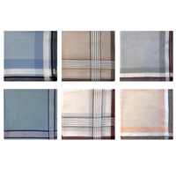 | Мужские носовые платки "G", темные платки с полоской-рамкой Батист 81 г/м2 | новинка | 38 х 38 | 12 | 40.9 | 490 | 490 |  | 0
45438л 06 | 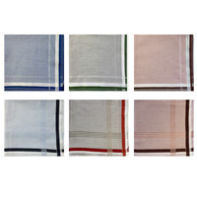 | Мужские носовые платки "G", светлые платки в клетку с жаккардовой полоской Батист 81 г/м2 | новинка | 38 х 38 | 12 | 40.9 | 490 | 490 |  | 0
45440д 01 |  | Мужские носовые платки "G", темные платки с жаккардовой полоской Батист 81 г/м2 | новинка | 40 х 40 | 12 | 48 | 576 | 576 |  | 0
45440л 03 |  | Мужские носовые платки "G", светлые платки с жаккардовой полоской Батист 81 г/м2 | новинка | 40 х 40 | 12 | 48 | 576 | 576 |  | 0
45440л 04 |  | Мужские носовые платки "G", светлые платки в клетку с жаккардовой полоской Батист 81 г/м2 | новинка | 40 х 40 | 12 | 48 | 576 | 576 |  | 0
Носовые платки женские в наборах торговых марок G и G-brand
Набивные 100% хлопок
45450(10) Флора |  | Женские носовые платки "G", набивные цветочные композиции Ситец платочный 66 г/м2 | новинка | 28 х 28 | 10 | 20.9 | 209 | 209 |  | 0
45450(10) Фауна |  | Женские носовые платки "G", набивные цветочные композиции Ситец платочный 66 г/м3 | новинка | 28 х 28 | 10 | 20.9 | 209 | 209 |  | 0
Жаккардовые с silk-эффектом 100% хлопок
Носовые платки детские в наборах торговых марок G и G-brand
Набивные 100% хлопок
45453К(3) 7 диз. |  | Детские носовые платки "G-brand", сказочные персонажи (в еврослоте) Ситец платочный 66 г/м2 |  | 25 х 25 | 3 | 13.53 | 40.6 | 40.6 |  | 0
45453К 8 диз. |  | Детские носовые платки "G", сказочные персонажи (в наборе по 12 шт.) Ситец платочный 66 г/м2 |  | 25 х 25 | 12 | 13.53 | 162.4 | 162.4 |  | 0
45453КС(3) 3 диз. |  | Детские носовые платки "G-brand", с животными, волнистый край (в еврослоте) Ситец платочный 66 г/м2 |  | 25 х 25 | 3 | 17.63 | 52.9 | 52.9 |  | 0
 |  |  |  |  |  |  |  | итого: | 0 | 0

*Носовые платки и салфетки отгружаются от ИП на УСН. Цены указаны без НДС и отгрузка осуществляется без НДС. Минимальная сумма заказа 3000 рублей. Информацию по акциям, скидкам, дополнительных услугах (штрих-кодирования, доп. упаковке) уточняйте у менеджеров.

Подарочные наборы нос.платков
 |  | ПРАЙС-ЛИСТ ДЛЯ ОПТОВЫХ ПОКУПАТЕЛЕЙ Цены и отгрузка без НДС* НОСОВЫЕ ПЛАТКИ В ПОДАРОЧНЫХ НАБОРАХ |  |  | Санкт-Петербург +7 (812)740-11-11 Москва +7 (499)753-23-11 Для регионов 8-800-77-555-07 эл. почта: zakaz@platok.org
 |  | futbolki.com
 |  |  |  |  | Скидка: | 0%
арт | ссылка | Наименование, плотность | Кол-во в наборе, шт | Цена за набор, руб. | Цена со скидкой, руб. | Заказ, шт | Сумма заказа, руб. | остаток
Подарочный наборы мужских носовых платков "Etnica" и "Etnica Collection"
Пд67 | 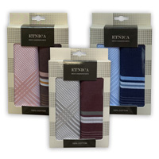 | Подарочный набор мужских носовых платков с жаккардовой полоской батист 81 г/м2 38х38 см | 2 | 172 | 172 |  | 0 | 62
Пд28 | 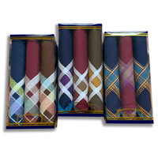 | Подарочный набор мужских носовых платков с жаккардовой полоской батист 81 г/м2 40х40 см | 3 | 262.4 | 262.4 |  | 0 | >100
Пд34 01 Темные |  | Подарочный набор мужских носовых платков с жаккардовой полоской батист 81 г/м2 40х40 см | 3 | 280 | 280 |  | 0 | >100
Пд34 02 Светлые | 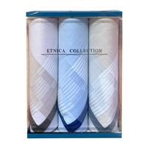 | Подарочный набор мужских носовых платков с жаккардовой полоской батист 81 г/м2 40х40 см | 3 | 280 | 280 |  | 0 | >100
Пд13д | 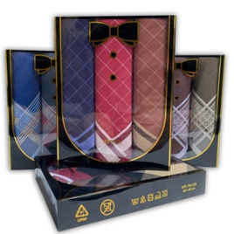 | Подарочный набор мужских носовых платков с жаккардовой полоской, элегантная черная коробка с бабочкой батист 81 г/м2 40х40 см | 3 | 307.2 | 307.2 |  | 0 | >100
Подарочный наборы женских носовых платков "Etnica" и "Etnica Collection"
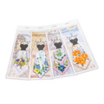
Сувенирные платки 100% хлопок
Пс02 15 диз. |  | Сувенирный платок "Леди" набивной в форме платья ситец платочный 66 г/м2 30х30 см | 1 | 66 | 66 |  | 0 | >100
Пс11 в ассорт. | 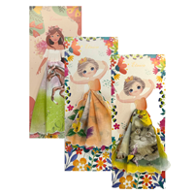 | Сувенирный набор "Маленькие принцессы" набивной в форме платья ситец платочный 66 г/м2 25х25 см | 1 | 70.4 | 70.4 |  | 0 | 75
Наборы из набивных платков 100% хлопок
Пд 38 10 диз. |  | Etnica, конвертик «Знак внимания», нежный платок с набив. цветочным рисунком ситец платочный 66 г/м2 30х30 см | 1 | 35.4 | 35.4 |  | 0 | >100
Наборы из жаккардовых платков 100% хлопок
Пд 71-7 1 диз. |  | Etnica Collection, стильная коробка, диз."Огурцы", элегантные темные платки с жаккардовой каймой батист 77 г/м2 28х28 см | 3 | 198 | 198 |  | 0 | >100
Пд 71-8 1 диз. |  | Etnica Collection, стильная коробка, диз."Волны", элегантные платки -темная клетка с жаккардовой каймой батист 77 г/м2 28х28 см | 3 | 198 | 198 |  | 0 | >100
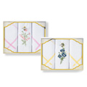
Наборы из платков с вышивкой 100% хлопок
Пв 48 Золотая осень | 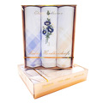 | Etnica, золотые коробочки с тиснением, мягкие платочки с премиальной вышивкой батист 81 г/м2 28х28 см | 3 | 242 | 242 |  | 0 | >100
 |  |  |  |  | итого: | 0 | 0

*Носовые платки и салфетки отгружаются от ИП на УСН. Цены указаны без НДС и отгрузка осуществляется без НДС. Минимальная сумма заказа 3000 рублей. Информацию по акциям, скидкам, дополнительных услугах (штрих-кодирования, доп. упаковке) уточняйте у менеджеров.

салфетки
 |  |  | ПРАЙС-ЛИСТ ДЛЯ ОПТОВЫХ ПОКУПАТЕЛЕЙ Цены и отгрузка без НДС* САЛФЕТКИ |  |  |  | Санкт-Петербург +7 (812)740-11-11 Москва +7 (499)753-23-11 Для регионов 8-800-77-555-07 эл. почта: zakaz@platok.org
 |  |  | futbolki.com
 |  |  |  |  |  |  | Скидка: | 0%
арт |  | ссылка | Наименование, плотность | Размер, см | Кол-во в наборе, шт | Цена за набор, руб. | Цена со скидкой, руб. | Заказ, шт | Сумма заказа, руб.
Подарочные комплекты салфеток
НГ211s | маркировка ЧЗ не требуется | 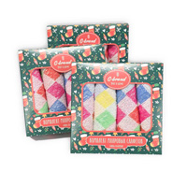 | Пестротканые, клетка, в коробке 4 шт. 320 г/м2 100% хлопок | 28 х 28 | 4 | 211 | 211 |  | 0
МИНИ-В(6)НГ | маркированы ЧЗ |  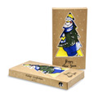 | Подарочный комплект салфеток с новогод. рисунками в крафт-коробке 6 шт. 380 г/м2 100% хлопок | 20 х 20 | 6 | 176.4 | 176.4 |  | 0
211С(4)пк | маркированы ЧЗ | 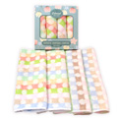 | Пестротканые, круги, в коробке 4 шт. 320 г/м2 100% хлопок | 28 х 28 | 4 | 186.2 | 186.2 |  | 0
211S(4)пк | маркированы ЧЗ | 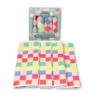 | Пестротканые, клетка в коробке 4 шт. 320 г/м2 100% хлопок | 28 х 28 | 4 | 186.2 | 186.2 |  | 0
2074(3)пк | маркированы ЧЗ | 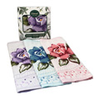 | Жаккардовые с набивными цветами в коробке, 3 дизайна в коробке 3 шт. 360 г/м2 100% хлопок | 30 х 30 | 3 | 205.8 | 205.8 |  | 0
Махровые салфетки пестротканные
мини.06 | маркированы ЧЗ | 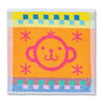 | Пестротканые, детские рисунки, 1 шт. 380 г/м2 100% хлопок | 20 х 20 | 1 | 23.4 | 23.4 |  | 0
мини.06(6) | маркированы ЧЗ |  | Комплект салфеток, пестротканые, детские рисунки, 6 шт. в уп. 380 г/м2 100% хлопок | 20 х 20 | 6 | 140.4 | 140.4 |  | 0
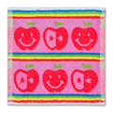
Хозяйственные махровые салфетки для уборки (пестротканные)
Тт004л(4) 4 диз. | маркировка ЧЗ не требуется | 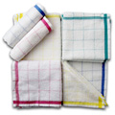 | Набор салфеток, пестротканые, клетка, в еврослоте 4 шт. в уп. 240 г/м2 100% хлопок | 28 х 28 | 4 | 97.3 | 97.3 |  | 0
1гу121(4) 4 диз. | маркировка ЧЗ не требуется | 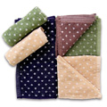 | Набор салфеток, пестротканые, в горошек в еврослоте 4 шт. в уп. 360 г/м2 100% хлопок | 25 х 25 | 4 | 116.5 | 116.5 |  | 0
211S(4) | маркировка ЧЗ не требуется | 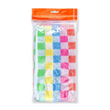 | Набор салфеток, пестротканые, клетка в еврослоте 4 шт. 320 г/м2 100% хлопок | 28 х 28 | 4 | 120.8 | 120.8 |  | 0
211S | маркировка ЧЗ не требуется | 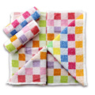 | Пестротканые, клетка, 1 шт. 320 г/м2 100% хлопок | 28 х 28 | 1 | 30.8 | 30.8 |  | 0
211С | маркировка ЧЗ не требуется | 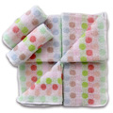 | Пестротканые, круги, 1 шт. 320 г/м2 100% хлопок | 28 х 28 | 1 | 30.8 | 30.8 |  | 0
 |  |  |  |  |  |  | итого: | 0 | 0

